关系图
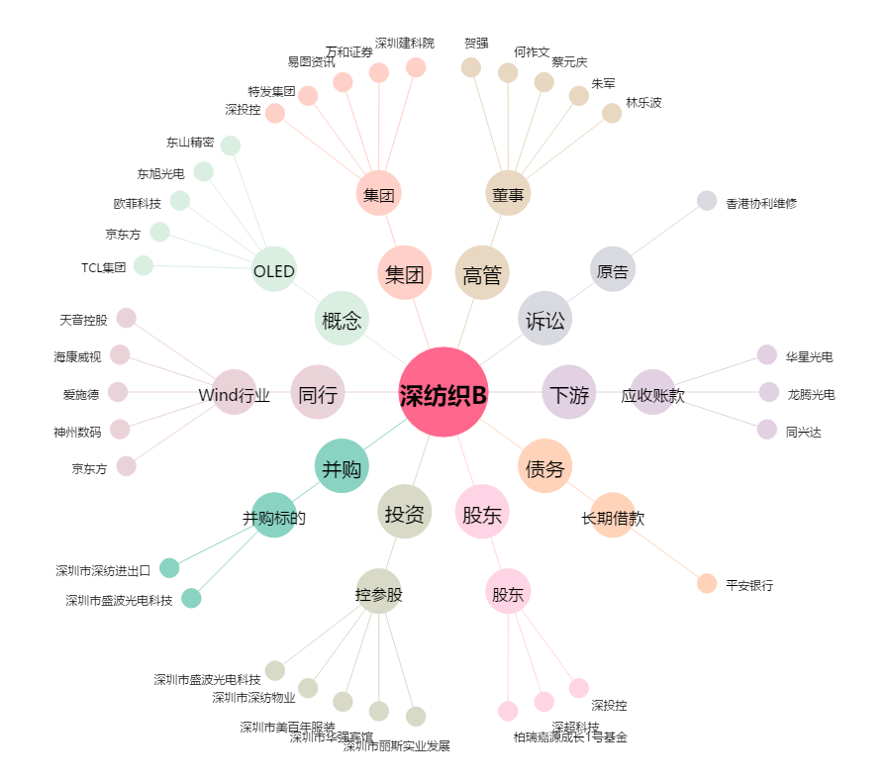
深纺织B[200045.SZ] - 关系概览图

